26-3-1 채용정보
대학일자리플러스센터 3월 학과★ 채용정보

세명 JOB 통통
1. 취업지원 프로그램
운영 프로그램 1 |  |  |  |  |  | 운영 프로그램 2 |  |  |  |  |  | 취업센터 소식 |  |  | 취업센터 소식 : 대학일자리 3월 진로•취업 특강 LMS운영
 |  |  | [배터리 잡페어 2026] 1. 기간 : 26.3.11.(수) ~ 3.13(금) 10:00 ~ 17:00 * 금요일은 16:00까지 진행 2. 장소 : 서울 COEX컨퍼런스룸 317~318,327호 3. 주죄,주관 : 산업통상부, 한국배터리산업협회 4. 주요프로그램 1:1 직무멘토링, 기업설명회, 취업특강, 면접/이력서컨설팅, 인터배터리 도슨트투어 5. 문의 : 02-2186-9943 |  |  | 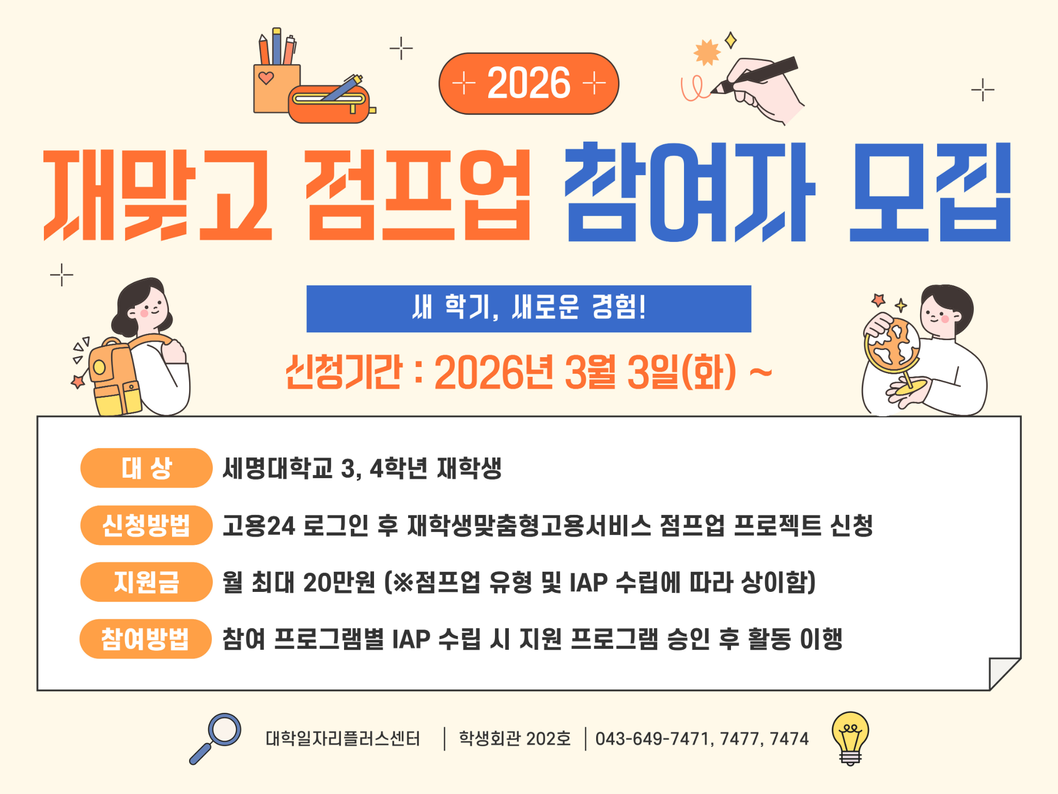 |  |  | [ 2026학년도 재맞고 점프업 참여자 모집 ] 1. 신청기간 : 26.3.3.(화) ~ 2. 신청대상 : 세명대학교 3,4학년 재학생 3. 신청방법 : 고용24 로그인 후 재학생맞춤형고용서비스 점프업 프로젝트 신청 4. 지 원 금 : 월 최대 20만원 (※ 점프업 유형 및 IAP 수립에 따라 상이) 5. 참여방법 : 참여 프로그램별 IAP 수립 시 지원 프로그램 승인 후 활동 이행 6. 문의 : 043) 649-7471,7477,7477 |  |  | 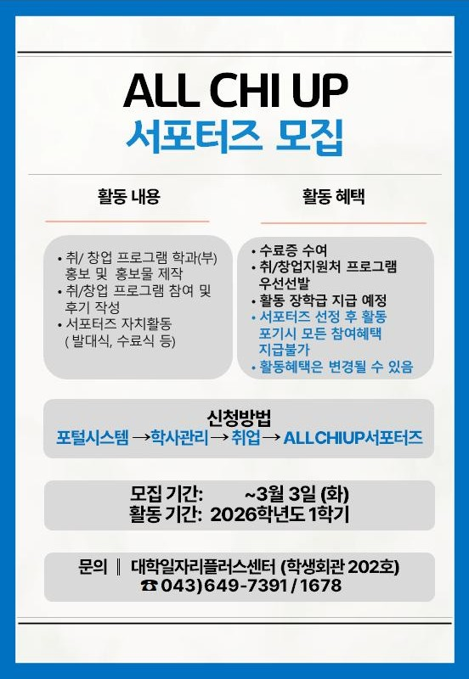 | [2026학년도 1학기 ALL CHI UP 서포터즈 모집] 1. 모집기간 : ~ 26.3.3.(화) 2. 활동기간: 2026학년도 1학기 3. 신청대상 : 본교 재학생 각 학부(과) 1명씩 4. 주요활동 - 취창업지원처의 진로/취업프로그램 홍보 - 취창업지원처 프로그램 참여 및 후기 작성 - 자치활동참여 등 5. 참여혜택 : 수료증 수여 및 장학금 지급 6. 신청방법 : 포털시스템에서 개별신청 7. 문의 : 043)649-7391 |  | 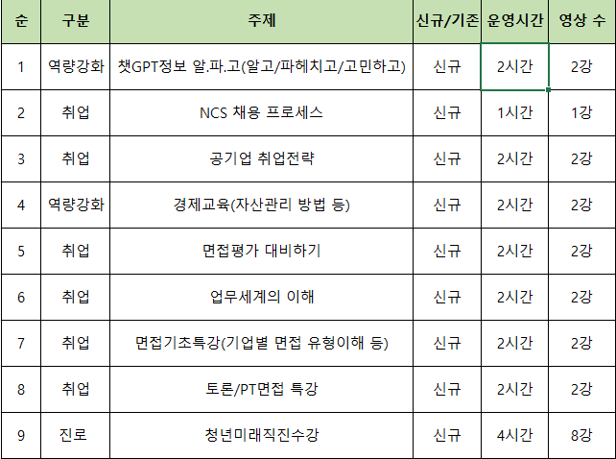 |  | [대일플] 3월 진로•취업 특강 LMS 1. 운영기간 : 26.3.1.(일) ~ 3.31.(화) 2. 운영방법 - 강의지원시스템LMS강의 신청 후 수강 3. 운영내용 (총 9강) - 역량강화 2강 / 취업 6강 / 진로 1강 4. 문의 : 043) 649-7392

2. 교내 채용 및 특별 채용
조교 채용 |  |  |  |  |  |  |  |  |  |  |  |  | 비고
순번 | 채용학과 |  | 채용인원 | 채용직무 | 근무장소 | 채용링크 |  | 채용마감일 |  | 전화번호 | 이메일 접수(지원 후 전화확인) | 지원서
1 | 한의학과 대학원 |  | 1 | 행정조교 | 한의학과 102호 | 채용 공고 |  | 충원시 마감 |  | 043-649-1701 | tudals2@semyung.ac.kr | - 본교 지원서 양식 - 개인정보 동의서 - 경력증명서 - 관련 자격증 및 증명서(성적/졸업/등)
2 | 영화웹툰애니메이션학과 |  | 1 | 행정조교 | 인문학관 514호 | 채용공고 |  | 충원시 마감 |  | 043-649-1719 | emmamin722@semyung.ac.kr
3
직원 채용
순번 | 채용직무&분야 |  | 채용인원 | 우대사항 | 근무장소 | 채용링크 |  | 채용마감일 |  | 전화번호 | 이메일 접수(지원 후 전화확인) | 지원서
1
2
3

3. 교외 채용 [ 지원자가 있을 경우, 담당자에게 전화주시면 채용지원 컨설팅 진행합니다./ 교외채용 각 항목은 필터링을 통해 간략하게 살펴보실 수 있습니다 ]
단과대학 |  | 담당자 |  | 기업이름 |  |  | 근무지 | 채용 직무 |  |  | 채용정보 링크 | 고용형태 | 임금 | 채용정보게시일 |  | 채용정보마감일 | 채용상태
인문 |  | 천상희 ☎7477 |  | 케이비관세법인 |  |  | 서울 강남구 | 무역사무 |  |  | 사람인입사지원 | 정규직(수습3개월) | 면접 후 결정 | 2026.2.23. |  | 2026.3.20
 |  |  |  | (주)대화엔지니어링서비스 |  |  | 울산 남구 | 무역사무원 모집(영어가능자) |  |  | 잡코리아입사지원 | 정규직(수습3개월) | 면접 후 결정 | 2026.2.13. |  | 2026.3.15
인문 |  | 천상희 ☎7478 |  | 북동탄외대어학원 |  |  | 경기 화성시 | 초중등부 강사 |  |  | 잡코리아 입사지원 | 프리랜서 | 면접 후 결정 | 2026.2.9. |  | 2026.3.11
 |  |  |  | 메가엠디(주) |  |  | 서울 구로구 | 교재개발 및 출판기획 편집자 |  |  | 사람인입사지원 | 정규직, 계약직 | 면접 후 결정 | 2026.2.20 |  | 2026.4.21
예술 |  | 천상희 ☎7479 |  | 테이스트그라프 |  |  | 서울강남구 | 콘텐츠디자인, 기획 |  |  | 사람인입사지원 | 계약직, 인턴직, 프리랜서 | 면접 후 결정 | 2026.1.29 |  | 2026.3.29
 |  |  |  | (주)디브릭스랩스 |  |  | 서울 강남구 | UI,UX 디자이너 |  |  | 사람인입사지원 | 정규직 | 면접 후 결정 | 2026.2.13 |  | 2026.3.15
예술 |  | 천상희 ☎7480 |  | (주)JYP엔터테인먼트재팬 |  |  | 일본 도쿄 | 프로덕션-자켓, 영상 |  |  | 잡코리아 채용지원 | 정규직 | 회사내규에 따름 | 2026.2.2. |  | 2026.4.3.
 |  |  |  | (주)미미크라이 |  |  | 서울강남구 | 프로덕션아트디렉터/미술세트감독 |  |  | 사람인입사지원 | 정규직(수습3개월) | 면접 후 결정 | 2026.2.9. |  | 2026.04.10.
예술 |  | 천상희 ☎7481 |  | 마루애니메이션 |  |  | 서울 금천구 | 2D애니메이터 |  |  | 잡코리아입사지원 | 정규직(수습3개월) | 면접 후 결정 | 2026.1.12. |  | 2026.03.13.
 |  |  |  | 모스테입스 |  |  | 서울 송파구 | 애니메이션디렉터/애니메이터 |  |  | 잡코리아입사지원 | 정규직(수습3개월), 계약직, 프리랜서 | 면접 후 결정 | 2026.1.16. |  | 2026.3.17.
최지원 ☏ 7391
예술 |  |  |  | (주)멜로우빈 |  |  | 서울강남구 | 캐릭터IP제품 디자이너 |  |  | 잡코리아입사지원 | 정규직(수습3개월) | 면접 후 결정 | 2026.1.16. |  | 2026.3.17.
 |  |  |  | (주)리끌로우 |  |  | 서울, 부천 | 제품 디자이너 |  |  | 사람인 입사지원 | 정규직 | 면접 후 결정 | 2026.02.19 |  | 2026.03.21.
최지원 ☏ 7391
예술 |  |  |  | (주)투닷 |  |  | 서울 | 전시부스디자이너 |  |  | 사람인입사지원 | 정규직 | 회사내규에 따름 | 2026.2.20 |  | 2026.3.21.
 |  |  |  | (주)플러스콤마 |  |  | 경기 화성 | 공간디자이너 |  |  | 잡코리아입사지원 | 정규직(수습3년) | 면접 후 결정 | 2026.1.19 |  | 2026.3.20.
최지원 ☏ 7391
예술 |  |  |  | HR컨설팅(주) |  |  | 서울 성북구 | 키즈 신발 디자이너 |  |  | 사람인 입사지원 | 정규직 | 면접 후 결정 | 2026.02.24. |  | 2026.03.11.
 |  |  |  | 돌고도네이션 |  |  | 서울 서초구 | UX/UI 디자인 |  |  | 잡코리아 입사지원 | 정규직 | 연봉 3,800~4,300만원 | 2026.02.12. |  | 2026.03.14.
최지원 ☏ 7391
예술 |  |  |  | 올맵 |  |  | 충북 청주시 | 디자이너 |  |  | 사람인 채용공고 | 정규직 | 면접 후 결정 | 2026.02.22. |  | 2026.03.08.
 |  |  |  | 주식회사 아스팔트아트 |  |  | 충북 충주시 | 디자이너 |  |  | 고용24시 채용공고 | 정규직 | 연봉 3,000~3,600만원 | 2026.02.19. |  | 2026.04.12.
최지원 ☏ 7391
사회과학 |  |  |  | (주)도미인터내셔널 |  |  | 경기 고양시 | 영업/영업MD, 재무관리 |  |  | 잡코리아 입사지원 | 정규직 | 면접 후 결정 | 2026.02.19. |  | 2026.03.06.
 |  |  |  | 오토앤(주) |  |  | 경기 안양시 | 해외사업 담당 |  |  | 잡코리아 입사지원 | 계약직 | 면접 후 결정 | 2026.1.8. |  | 2026.03.09.
최지원 ☏ 7391
사회과학 |  |  |  | (주)맥진메디칼 |  |  | 서울 성동구 | 의료기기 영업/ 물류지원팀 |  |  | 잡코리아 입사지원 | 정규직 | 면접 후 결정 | 2026.02.20. |  | 2026.03.13.
 |  |  |  | 윈스머슬 |  |  | 서울 강서구 | 건강식품/ 뷰티 브랜드 온라인MD/웹디 |  |  | 잡코리아 입사지원 | 정규직 | 면접 후 결정 | 2026.02.04 |  | 2026.03.06.
최지원 ☏ 7391
사회과학 |  |  |  | 주식회사 바인종합건설 |  |  | 경기 시흥시 | 행정사무직 |  |  | 고용24시 채용공고 | 정규직 | 연봉 3,000만원 이상 | 2026.02.13. |  | 2026.04.12.
 |  |  |  | 김앤장 법률사무소 |  |  | 서울 종로구 | 송무/상업등기 스탭 |  |  | 자사 홈페이지 지원 | 정규직 | 회사 내규에 따름 | 2026.02.23. |  | 2026.03.09.
최지원 ☏ 7391
사회과학 |  |  |  | 일양(주) |  |  | 서울 강남구 외 | 부동산 자산관리 |  |  | 잡코리아 채용지원 | 계약직 | 회사 내규에 따름 | 2026.2.23. |  | 2026.3.25.
 |  |  |  | 아세아철강주식회사 |  |  | 충북 청주시 | 총무 및 일반사무원 |  |  | 고용24시 채용공고 | 정규직 | 월급 220만원 | 2026.02.24. |  | 2026.03.10.
최지원 ☏ 7391
사회과학 |  |  |  | (주)삼현 |  |  | 경남 창원시 | 총무담당/안전보건담당 |  |  | 잡코리아 채용지원 | 정규직(수습3개월) | 회사 내규에 따름 | 2026.1.26. |  | 2026.3.27.
 |  |  |  | 제천시 청년센터 |  |  | 충북 제천시 | 사업매니저 |  |  | 고용24 채용지원 | 계약직(11개월) | 월급 230만원 | 2026.2.24. |  | 2026.4.23.
최지원 ☏ 7391
사회과학 |  |  |  | (주)보미산업 |  |  | 서울 성북구 | 부동산개발(시행) 전환형 인턴 |  |  | 사람인 채용지원 | 계약직 (6개월), 정규직전환가능 | 면접 후 결정 | 2026.2.23. |  | 2026.3.25.
 |  |  |  | (주)이에스리조트 |  |  | 충북 제천시 | 운영지원(인사/구매/총무 등) |  |  | 잡코리아 입사지원 | 정규직,계약직 | 연봉 3,000~3,200 | 2026.02.21 |  | 2026.03.23
최지원 ☏ 7391
사회과학 |  |  |  | (주)제이홀리데이 |  |  | 경기 고양시 | 해외[골프,온천,스키] 전문 여행사 사무원 |  |  | 잡코리아 입사지원 | 정규직 | 회사 내규에 따름 | 2026.02.23. |  | 2026.03.25.
 |  |  |  | (주)산하에이치엠 수안보연수원 |  |  | 충북 충주시 | 프런트 |  |  | 고용24시 채용지원 | 정규직 | 월급 254만 | 2026.02.19. |  | 2026.04.18
사회과학 |  | 김경은 ☎7388 |  | 제천시노인종합복지관 |  |  | 충북 제천시 | 사회복지사 (육아휴직 대체인력) |  |  | 고용24시 채용지원 | 16개월(육아휴직 대체인력) | 월급 215만원이상 | 2026.02.23. |  | 2026.03.13.
 |  |  |  | 제천시립치매전담주야간보호센터 |  |  | 충북 제천시 | 사회복지사 |  |  | 고용24시 채용지원 | 정규직 | 월급 230만원이상 | 2026.02.19. |  | 2026.04.12.
사회과학 |  | 김경은 ☎7389 |  | (주)알펜시아 리조트 |  |  | 강원 평창 | 경영기획 직원 |  |  | 잡코리아 채용지원 | 정규직(수습3개월) | 연봉3,100만원이상 (면접 후 결정) | 2026.02.19. |  | 2026.03.21.
 |  |  |  | 신라스테이 |  |  | 전남 여수 | 프론트 |  |  | 잡코리아 채용지원 | 정규직 | 회사 내규에 따름 | 2026.02.21. |  | 2026.03.20.
사회과학 |  |  |  | 디에이전시(주) |  |  | 서울 금천구 | 퍼포먼스 마케터(AE) |  |  | 잡코리아 채용지원 | 정규직(수습3개월) | 연봉3,000만원 | 2026.02.19. |  | 2026.03.31.
 |  |  |  | 윈윈글로벌로지스틱스(주) |  |  | 서울 마포구 | 항공/해상 수출입 담당자 |  |  | 사람인 채용지원 | 정규직(수습 3개월) | 면접 후 결정 | 2026.2.4. |  | 상시채용
사회과학 |  | 김경은 ☎7391 |  | (주)아이디어어스 |  |  | 서울 강남구 | B2B마케터 |  |  | 잡코리아 채용지원 | 정규직(수습3개월) | 월급250만원 이상 (면접 후 결정) | 2026.02.23. |  | 2026.03.25.
 |  |  |  | 가현택스 |  |  | 서울, 경기 | 회계직원 |  |  | 인쿠르트 채용지원 | 정규직(수습6개월) | 연봉 3,000만원 이상 | 2026.02.10. |  | 2026.03.12.
사회과학 |  | 김경은 ☎7392 |  | (주)한국수입협회 |  |  | 서울 서초구 | 재무팀 직원 |  |  | 인쿠르트 채용지원 | 계약직(3개월, 정규직전환검토) | 회사 내규에 따름 | 2026.02.04. |  | 2026.04.05.
 |  |  |  | 원주AK PLAZA백화점 |  |  | 강원도 원주 | VIP라운지 |  |  | 잡코리아 채용지원 | 정규직(수습3개월) | 연봉3,000만원 | 2026.01.20. |  | 상시채용
IT |  | 최선임 ☎7471 |  | 나손 사이언스(주) |  |  | 충북 청주시 | AI analysis 연구원 |  |  | 고용24시 채용공고 | 정규직 | 연봉 3,200~5,000만원 | 2026.02.23. |  | 2026.04.01.
 |  |  |  | (주)서울소프트 |  |  | 충북 충주시 | 풀스택 개발자 |  |  | 사람인 채용지원 | 정규직 | 면접 후 결정 | 2026.02.11. |  | 2026.04.12.
IT |  | 최선임 ☎7472 |  | (주)파워닉스 |  |  | 세종특별자치시 | 전기,전자설비,전자,기계 |  |  | 사람인 채용지원 | 정규직(수습 3개월) | 면접 후 결정 | 2026.1.22. |  | 2026.3.23.
 |  |  |  | 시큐어트리주식회사 |  |  | 경기 평택시 | 네트워크 엔지니어 및 IT컨설턴트 |  |  | 고용24시 입사지원 | 정규직 | 연봉 3,000~6,000만원 | 2026.02.24. |  | 2026.03.17.
IT |  | 최선임 ☎7473 |  | (주)제이브이지 |  |  | 경기 용인시 | SCADA, DCS, 자동제어분야 |  |  | 사람인 입사지원 | 정규직 | 면접 후 결정 | 2026.02.24. |  | 2026.03.26.
 |  |  |  | (주)신보 |  |  | 경기 안양시 | 방산, 전력전자 smps연구원 |  |  | 사람인 입사지원 | 정규직 | 면접 후 결정 | 2026.02.24. |  | 2026.03.26.
IT |  | 최선임 ☎7474 |  | 주식회사 컴플릿링크 |  |  | 경기 하남시 | IT 특화물류 담당자 |  |  | 고용24시 입사지원 | 정규직 | 연봉 3,000~3,300만원 | 2026.02.23. |  | 2026.04.22.
 |  |  |  | (주)실리콘투 |  |  | 경기 성남시 분당구 | K-POP 해외영업 인턴 |  |  | 사람인 채용지원 | 인턴직 6개월(정규직전환가능) | 면접 후 결정 | 2026.2.24. |  | 2026.4.25.
 |  | 최선임 ☎7475 |  | (주)리노건축 |  |  | 서울 송파구 | 리노건축적산 신입직원 |  |  | 사람인 채용지원 | 정규직(협의) | 회사 내규에 따름 (면접 후 결정) | 2026.02.09. |  | 2026.03.11.
 |  |  |  | (주)성원큐비클 |  |  | 인천 부평구 | 실내건축 |  |  | 사람인 채용지원 | 정규직(수습3개월) | 연봉3,200만원 이상 (면접 후 결정) | 2026.01.07. |  | 2026.03.08.
IT |  | 장은정 ☎7392 |  | 공간디자인 |  |  | 경기 안양시 | 친환경 건축 컨설팅 |  |  | 사람인 채용지원 | 정규직(수습 3개월) | 면접 후 결정 | 2026.2.3. |  | 2026.4.4.
 |  |  |  | (주)이지컨설턴트 |  |  | 경기 용인시 기흥구 | 친환경 건축물 계획/인증 및 교육환경평가 |  |  | 사람인 채용지원 | 정규직 | 면접 후 결정 | 2026.2.4. |  | 2026.4.3.
IT |  | 장은정 ☎7393 |  | (주)에어퍼스트 |  |  | 경기 용인시 기흥구 | 환경안전부 SHE 엔지니어 |  |  | 사람인 채용지원 | 정규직 | 면접 후 결정 | 2026.1.7. |  | 채용시 마감
 |  |  |  | (주)서원이엔지 |  |  | 경기 시흥시 | 전기/소방/통신 설계 |  |  | 사람인 채용지원 | 정규직(수습 3개월) | 면접 후 결정 | 2026.2.11. |  | 2026.4.12.
보건 |  | 장은정 ☎7394 |  | 참튼튼병원 |  |  | 서울 구로구 | 임상병리사 |  |  | 잡코리아 채용지원 | 정규직(수습 3개월) | 연봉 2,800~3,000만원 | 2026.2.19. |  | 2026.3.21.
 |  |  |  | 프라움 비뇨의학과의원 |  |  | 서울 강남구 | 임상병리사(남) |  |  | 잡코리아 채용지원 | 정규직(수습 3개월) | 연봉 4,000만원 | 2026.2.19. |  | 2026.3.21.
보건 |  | 장은정 ☎7395 |  | 백산이엔지 |  |  | 경기 화성시 | 안전보건관리자 |  |  | 잡코리아 채용지원 | 정규직(수습 1년) | 회사 내규에 따름 | 2026.2.10. |  | 2026.4.11.
 |  |  |  | (주)한국건강관리협회 충청북도 |  |  | 충북 청주시 | 내시경실 간호사 |  |  | 고용24 채용지원 | 계약직(근무기간 협의 후 결정) | 회사 내규에 따름 | 2026.2.24. |  | 2026.3.16.
보건 |  | 장은정 ☎7396 |  | 의료법인 평화의료재단 정읍성신병원 |  |  | 전북 정읍시 | 병동 간호사 |  |  | 고용24 채용지원 | 정규직 | 연봉 4,400~5,500만원 | 2026.2.23. |  | 2026.3.22.
 |  |  |  | 위드미요양병원 |  |  | 인천 남동구 | 작업치료사 |  |  | 잡코리아 채용지원 | 정규직(수습 3개월) | 회사 내규에 따름 | 2026.2.19. |  | 2026.3.21.
보건 |  | 장은정 ☎7397 |  | 강남구립행복요양병원 |  |  | 서울 강남구 | 작업치료사 |  |  | 잡코리아 채용지원 | 정규직 | 회사 내규에 따름 | 2026.2.23. |  | 2026.3.20.
 |  |  |  | 금호건설(주) 남양주왕숙2 AIBL |  |  | 경기 남양주시 | 안전관리자/보건관리자 |  |  | 사람인 채용지원 | 계약직 30개월 (정규직전환가능) | 면접 후 결정 | 2026.1.29. |  | 2026.3.30.
보건 |  | 장은정 ☎7398 |  | 원주성모병원 |  |  | 강원도 원주시 | 임상병리사 |  |  | 고용24시 채용지원 | 정규직 | 면접 후 결정 | 2026.01.12. |  | 2026.03.11.
 |  |  |  | 의료법인솔트의료재단 제천 예성요양병원 |  |  | 충북 제천시 | 작업치료사 |  |  | 고용24 채용지원 | 정규직 | 연봉 2,650~2,999만원 | 2026.2.24. |  | 2026.3.15.
보건 |  | 장은정 ☎7399 |  | 리에이즈(주) 그랜드조설호텔 |  |  | 부산 | 라이프가드 |  |  | 고용24 채용지원 | 계약직 | 회사 내규에 따름 | 2026.2.23. |  | 2026.3.25
 |  |  |  | 리더짐 어린이스포츠클럽 대치센터 |  |  | 서울 강남구 | 어린이스포츠클럽 교사 |  |  | 잡코리아 채용지원 | 정규직(수습 2개월) | 연봉 3,000~4,000만원 | 2026.2.18. |  | 2026.3.20.
 |  | 장은정 ☎7400 |  | (주)비알코스 |  |  | 인천 남동구 | 화장품 품질관리부 신입사원 |  |  | 잡코리아 채용지원 | 정규직 | 회사 내규에 따름 (면접 후 결정) | 2026.02.20. |  | 2026.03.22.
 |  |  |  | 씨앤텍(주) |  |  | 경기 평택 | 화장품 품질관리 연구원 |  |  | 잡코리아 채용지원 | 정규직 | 면접 후 결정 | 2026.01.14. |  | 상시채용
바이오 |  | 장은정 ☎7401 |  | 한국코러스(주) |  |  | 강원도 춘천시 | QC/QA팀 |  |  | 잡코리아 채용지원 | 정규직(수습 3개월) | 회사내규에 따름 | 2026.2.19. |  | 2026.3.21.
 |  |  |  | 메디펫동물병원 |  |  | 서울 서초구 | 수의테크니션 |  |  | 잡코리아 채용지원 | 계약직 | 회사 내규에 따름 | 2026.2.23. |  | 2026.03.25.
바이오 |  | 장은정 ☎7402 |  | (주)알에이엠씨 |  |  | 서울 중랑구 | 수의테크니션 |  |  | 잡코리아 채용지원 | 정규직(수습 2개월) | 월급 220만원 이상 | 2026.2.19. |  | 2026.03.21.
 |  |  |  | (주)헬킨바이오 |  |  | 경기도 김포시 | 화장품연구개발 |  |  | 고용24 채용지원 | 정규직 | 회사내규에 따름 | 2026.2.24 |  | 2026.3.13.
※주요 채용 정보 출처: 고용24, 사람인, 잡코리아, 잡플래닛, 인크루트, 캐치, 링크드인
세명대학교 학생회관 2층 202호 대학일자리플러스센터 : 043)649-7390 ~ 2 / 재학생 맞춤형 고용서비스 : 043)649-7471,7472,7477 / 졸업생 특화 프로그램 : 043)649-7388

